Revision
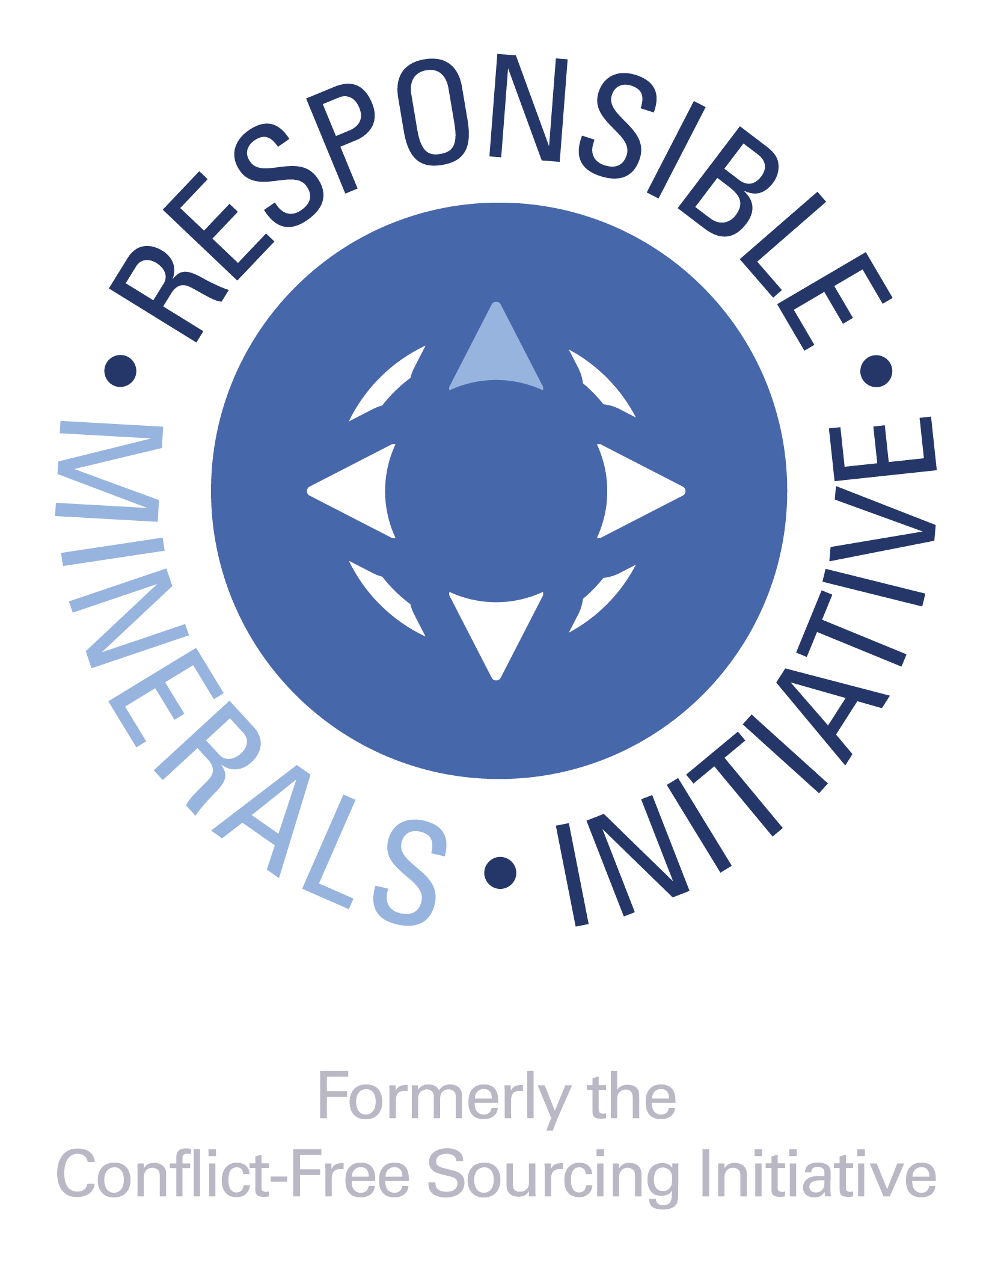
DOCUMENT TITLE
Extended Mineral Reporting Template
SHEET
1 of 8

REVISION HISTORY
• A change in the first digit of the revision number (e.g., 1.0 to 2.0) signifies that a set of major improvements have occurred and would likely include different data reporting requirements. • Changes to the first decimal places (2.10 to 2.20) indicate that minor changes have been made to the template and are not expected to result in substantial changes to the data being reported. • Changes to the second decimal places (2.10 to 2.11) indicates an even more minor change, for example an update to the smelter reference list • Changes to alpha characters (e.g., "a", or "b", or "c") following the revision number indicates that the version is an alpha or a beta version; these only appear on pre-released versions and would be dropped once the version is released to the public. A version with a letter (post version 4.xx) should not be used in commerce. RMI recommends that companies reject these versions as they are pre-release and could contain errors or other inconsistencies which could impact the accuracy of the data.

REVISION | ORIGINATOR | RELEASE DATE | DESCRIPTION OF FUNCTIONAL CHANGE | UPDATES TO SMELTER LIST
1.0 | RMI | 2021-10-20 | Version 1.0: The Extended Mineral Reporting Template is the updated and renamed Cobalt Reporting Template that incorporates mica within its scope. This includes updates to the Declaration tab in line with the IPC-1755A October 2021 amendment. | This version incorporates changes to the standard smelter list for cobalt and includes the standard smelter list for mica as of July 28, 2021. The latest version of the Standard Smelter List is available at: https://www.responsiblemineralsinitiative.org/smelters-refiners-lists/smelter-reference-lists-export/
1.01 | RMI | 2021-11-23 | 1. Minor revisions to correct reported issues including those related to the “Declaration”, "Checker" and "Smelter List" tabs, and Chinese and Korean translations. | This version incorporates changes to the standard smelter list for cobalt and includes the standard smelter list for mica as of July 28, 2021. The latest version of the Standard Smelter List is available at: https://www.responsiblemineralsinitiative.org/smelters-refiners-lists/smelter-reference-lists-export/
1.02 | RMI | 2021-12-23 | 1. Minor revisions to correct reported issues for Chinese translations. | This version incorporates changes to the standard smelter list for cobalt and includes the standard smelter list for mica as of July 28, 2021. The latest version of the Standard Smelter List is available at: https://www.responsiblemineralsinitiative.org/smelters-refiners-lists/smelter-reference-lists-export/
1.1 | RMI | 2022-10-14 | 1. Corrections to all bugs and errors 2. Enhancements which do not conflict with IPC-1755A such as the activation of filter/search function in the Smelter List tab. a. Update to ISO short names for countries, states / provinces 3. Updates to the Smelter Reference List and Standard Smelter List | This version incorporates changes to the standard smelter lists for cobalt and mica as of July 25, 2022. The latest version of the Standard Smelter List is available at: https://www.responsiblemineralsinitiative.org/smelters-refiners-lists/smelter-reference-lists-export/
1.11 | RMI | 2022-11-04 | 1. Minor revisions to correct reported issues including those related to the "Declaration" tab, and Chinese translations. | This version incorporates changes to the standard smelter lists for cobalt and mica as of July 25, 2022. The latest version of the Standard Smelter List is available at: https://www.responsiblemineralsinitiative.org/smelters-refiners-lists/smelter-reference-lists-export/
1.2 | RMI | 2023-05-12 | 1. Corrections to all bugs and errors. 2. Updates to the Smelter Reference List and Standard Smelter List. | This version incorporates changes to the standard smelter lists for cobalt and mica as of March 27, 2023. The latest version of the Standard Smelter List is available at: https://www.responsiblemineralsinitiative.org/smelters-refiners-lists/smelter-reference-lists-export/
1.3 | RMI | 2024-04-26 | 1. Corrections to all bugs and errors 2. Updates to highlighting on the Smelter List tabs. 3. Updates to Smelter Reference List and Standard Smelter List 4. Added German translation to file. | This version incorporates changes to the standard smelter lists for cobalt and mica as of February 28, 2024. The latest version of the Standard Smelter List is available at: https://www.responsiblemineralsinitiative.org/facilities-lists/smelter-reference-lists-export/
2.0 | RMI | 2025-04-25 | 1. Addition of four new minerals: copper, graphite (natural), lithium, and nickel. 2. Added Mine List tab. 3. Updates to Smelter Reference List and Standard Smelter List | This version incorporates changes to the smelter list as reflected in the Standard Smelter List as of March 5, 2025. The latest version of the Standard Smelter List is available at: https://www.responsiblemineralsinitiative.org/facilities-lists/smelter-reference-lists-export/
2.1 | RMI | 2025-10-17 | 1. Corrections to all bugs and errors 2. Added notice of Select Minerals/Metals in Scope 3. Change to Product List to include "Requestor's Product Number" and "Requestor's Product Name" 4. Updates to the Smelter List and Mine List tabs 5. Updates to Smelter Reference List and Standard Smelter List | This version incorporates changes to the smelter list as reflected in the Standard Smelter List as of September 5, 2025. The latest version of the Standard Smelter List is available at: https://www.responsiblemineralsinitiative.org/facilities-lists/smelter-reference-lists-export/
2.11 | RMI | 2026-04-17 | 1. Enhancements which do not conflict with IPC-1755 a. Update to ISO short names for countries, states / provinces 2. Corrected date input issue on Declaration tab 3. Updates to Smelter Reference List and Standard Smelter List | This version incorporates changes to the smelter list as reflected in the Standard Smelter List as of March 11, 2026. The latest version of the Standard Smelter List is available at: https://www.responsiblemineralsinitiative.org/facilities-lists/smelter-reference-lists-export/
© 2026 Responsible Minerals Initiative. Tous droits réservés.

Mine List
 | POUR COMMENCER :
 | Étape 1. Sélectionnez le métal dans la colonne A Étape 2. Sélectionnez le nom de la fonderie qui s’approvisionne auprès de cette installation minière dans la colonne B Étape 3. Saisissez le nom de l'installation minière (un site minier) dans la colonne C Étape 4. Si disponible, saisissez l'identifiant de la fonderie et la source dans les colonnes D et E Étape 5. Sélectionnez le pays de la fonderie dans la colonne F Étape 6. Saisissez toutes les informations disponibles sur la fonderie dans les colonnes G à M |  |  |  © 2026 Responsible Minerals Initiative. Tous droits réservés. |  |  |  |  |  |  |  | Revision 2.11 April 17, 2026
Métal | Nom de la ou des fonderie(s) qui s’approvisionnent auprès de cette installation minière | Nom de l'installation minière (un site minier) | Identifiant de l'installation minière (par ex., CID) | Type de l'identifiant l'installation minière | Localisation de l'installation minière : Pays | Localisation de l'installation minière : Rue et Numéro | Localisation de l'installation minière : Ville | Localisation de l'installation minière : Etat / Province | Nom du contact de l'installation minière | Email du contact de l'installation minière | Prochaines étapes proposées, si applicable | Commentaires
...

